Webメニュー
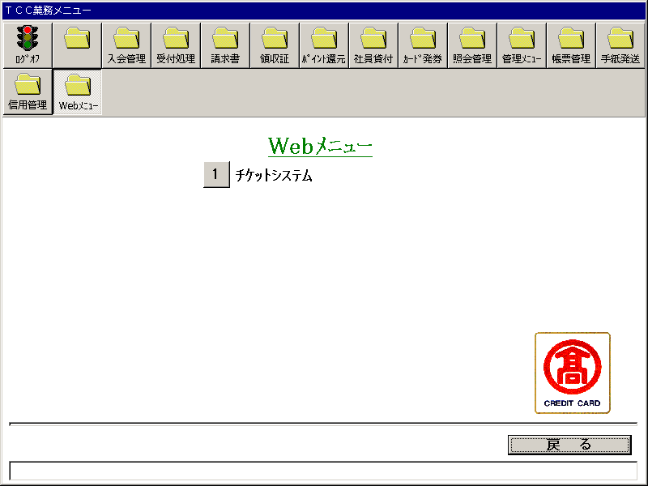
【画面レイアウト】

チケットシステム
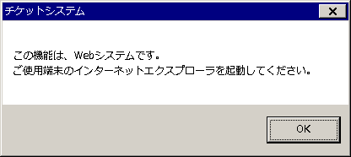
【画面レイアウト】

